dashboards_new
API 명세서로 이동

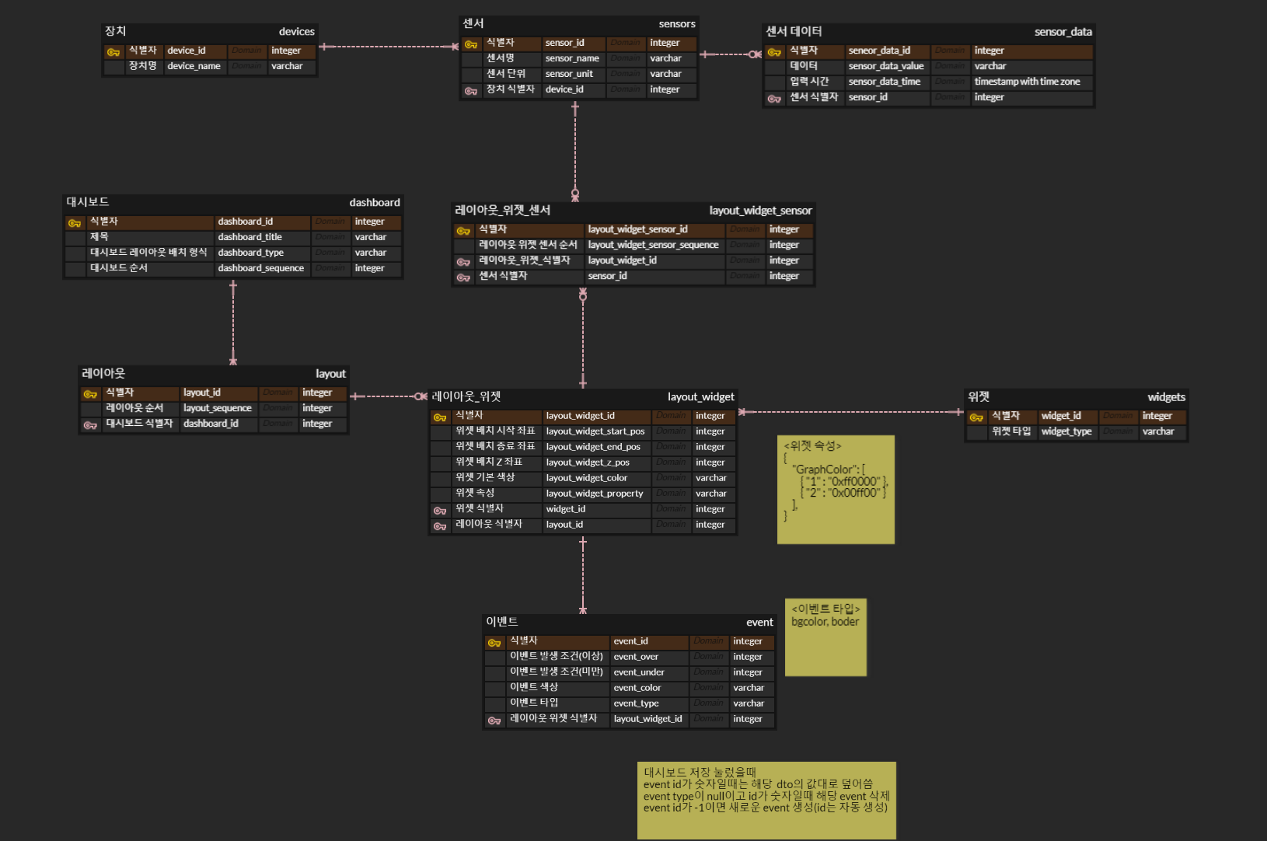
POST | /dashboards/new
Request |  | Response |  | 역할 | ERD 클라우드 주소 | https://www.erdcloud.com/d/aauymPAv6CDrRP6PX
DTO명 | createDashboardRequest | DTO명 | CreateDashboardResponse | 대시보드 New버튼을 누르고, 생성을 눌렀을 때 빈 대시보드 및 레이아웃을 단순 생성한다. [Request 시] 클라이언트로부터 createDashboardRequest를 받는다. 클라이언트로 생성된 대시보드의 아이디와 대시보드 타입에 맞는 레이아웃 리스트를 반환해준다.
private String dashboardType; private Integer dashboardSequence; |  | private Integer dashboardId; private List<LayoutDTO> layoutDTOs;

 |  |  |  | Request 시
 |  |  |  | 클라이언트로부터 createDashboardRequest를 받는다.

 |  |  |  | Response 시
 |  |  |  | 클라이언트에게 생성한 대시보드의 아이디와 대시보드 타입에 맞는 생성한 레이아웃들을 리스트로 반환해준다.

{ "dashboardType": "2x2", "dashboardSequence": 1 } |  | { "dashboardId": 1, "layoutDtos": [ { "id": 1, "layoutSequence": 1, "layoutWidgetDtoList": [] }, { "id": 2, "layoutSequence": 2, "layoutWidgetDtoList": [] }, { "id": 3, "layoutSequence": 3, "layoutWidgetDtoList": [] }, { "id": 4, "layoutSequence": 4, "layoutWidgetDtoList": [] } ] }

